set_info
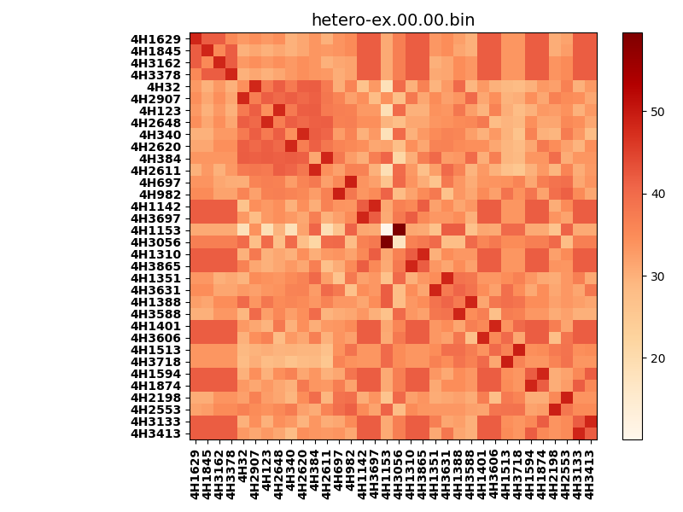
!full_name: | 4H_2N_5_DNA-ALL-basic-rep-core_vertical-Ridge-WbnRD10-P07-DEL6.00/4H_2N_5_DNA-ALL-basic-rep-core_vertical-Ridge-WbnRD10_P07_bc-48.00_nc-42.00/hetero-ex.00.00.set
name: | 4H_2N_5_DNA-ALL-basic-rep-core_vertical-Ridge-WbnRD10-P07-DEL6.00/4H_2N_5_DNA-ALL-basic-rep-core_vertical-Ridge-WbnRD10
N_pairs: | 19
N_heterodimers: | 15
N_homodimers: | 4
type: | hetero-ex

orthogonality_average: | 14.3644523621
orthogonality_average_%: | -29.0239163636
orthogonality_gap: | 49.4917793274
orthogonality_gap_%: | -100.000001927
N_offtarget_above_min_ontarget: | 1122

max_affinity: | 10.0744066238
min_affinity: | 59.5661849976
lower_is_better: | True

binding_cutoff: | -48.0
binding_min_affinity: | 59.5661849976
binding_min_affinity_%: | -0.0

nonbinding_cutoff: | -42.0
nonbinidng_max_affinity: | 10.0744066238
nonbinidng_max_affinity_%: | 100.0

total_II_pairs: | 37
total_II_pairs_%: | 48.6842105263
total_IN_mismatches: | 2
total_IN_mismatches_%: | 2.63157894737
total_NN_pairs: | 37
total_NN_pairs_%: | 48.6842105263

total_electrostatic_matches: | 151
total_electrostatic_matches_%: | 99.3421052632
total_electrostatic_mismatches: | 1
total_electrostatic_mismatches_%: | 0.657894736842

alignment: | P07
starting_pos: | f
N_heptades: | 4
N_aminoacids: | 29

normalization_max: | 10.0744066238
normalization_min: | 59.5661849976

